Sheet3
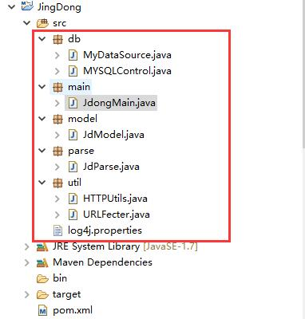
main方法，将url传给util获取响应的html文件，然后util将其获得的html文件，
传给parse进行解析，获取最终数据，封装在集合中。解析完毕后，数据返回到main，接着main操作db将数据导入到mysql中。

